STRUCTURES FPT NIVEAU NATIONAL
ETAT DES LIEUX :
REPARTITION DES STRUCTURES PUBLIQUES DE FORMATION AU NIVEAU NATIONAL
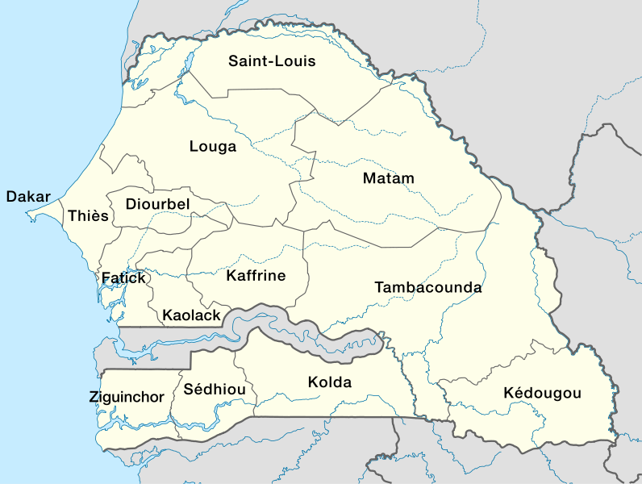

7

23
6
6

9
17
4

6
11
9

7

13
3
3

 | Populaion Totale | Nombre de filières:
 | Population agée de 15 à 35 ans | Nombre de programmes
 | Taux de basculement vers la formation professionnelle |  | APC
 | Principales activités économiques: |  | Autres
 | secteurs économiques | Nombre apprenants
 | Nombre d'établisssements publics de FPT | Nombre apprenants par filière
 |  | nombre d'entreprises
 |  | Répartition des entreprises
 |  | Insertion

STRUCTURES FPT DAKAR
23
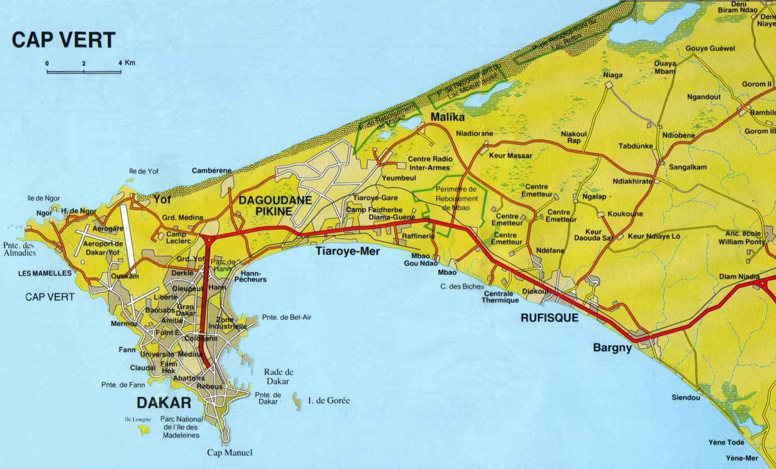
ETAT DES LIEUX :
STRUCTURES PUBLIQUES DE FORMATION A DAKAR
 | N° | Etablissements | Adresses (physique, électronique et téléphonique) | Filières/métiers | Diplôme préparé | Modalité |  | Effectifs
 | 1 | Centre de Formation Professionnelle et Technique Sénégal / Japon (CFPT S/J) | Route de l’Aéroport Sud | Electrotechnique (ET) | BTI | APC | PPO
 |  |  |  | Electromécanique (ELM) | BTI
 |  |  |  | Mécanique Automobile (MA) | BTI
 |  |  |  | Informatique industrielle et Réseaux (IIR) | BTS
 |  |  |  | Automatique (AUTO) | BTS
CFP NIAGA
 |  |  |  | Electromécanique (ELM) | BTS
 |  |  |  | Maintenance des Engins Lourds (MEL) | BTS
 |  |  |  | Maintenance des Installations Bâtiments (MIB) | BTS
 | 2 | Centre d’Entrepreunariat et de Développement Technique (CEDT G15) | Rocade Fann -Bel-Air en | Maintenance mécanique | BTS
 |  |  |  | Froid Climatisation | BTS
 |  |  |  | Electronique industrielle | BTS
 |  |  |  | Electrotechnique | BTS
 |  |  |  | Structures Métalliques | BTS
 |  |  |  | Génie civil (Option BTP) | BTS
 |  |  |  | Géomatique | BTS
CFP PIKINE
 | 3 | Centre de Formation Professionnelle Commerciale (CFPC) | Gueule Tapée (GT-68) sur le Canal IV | Comptabilité | BT
LSLL
 |  |  |  | Bureautique | BT
CFPT
 |  |  |  | Comptabilité-gestion | BTS
CFP THIAROYE
 |  |  |  | Secrétariat- bureautique- | BTS
CFP SEBIKHOTANE
 |  |  |  | Commerce international | BTS
ICCM
CFMPL
 |  |  |  | Transit | BTS
 |  |  |  | Gestion de la Chaine d’Approvisionnement et Logistique | BTS
CFP OUAKAM
CNQP
CFPTP DIAMNIADIO
 |  |  |  | Commerce international | BTS
CFP DAKAR
CFPJ/ YMCA
CFP RUFISQUE
 | 4 | Institut de Coupe, de Couture et de Mode (ICCM) | 4,5 km Boulevard du centenaire de la commune de Dakar | Technicien de l’Habillement (Coupe / Couture) | BT
LTCD
 |  |  |  | Stylisme / Modélisme | BTS
CFPC
CEDT G15
 | 5 | Centre National de Qualification Professionnelle (CNQP) | Rocade Hann-Bel Air route de la SOSETRA | Informatique industrielle et automatique | BTS
CNCPI
CFP BARGNY
 |  |  |  | Maintenance industrielle | BTS
CFP MEDINA
 |  |  |  | Productique | BTS
CSIAA
ENFEFS
 |  |  |  | Mécanique Automobile | CAP, BEP, BT
LTID
 |  |  |  |  | BTS, CQP
 |  |  |  | Mécanique générale-Machine classique et Commande numérique) | CAP, BEP, BT
 |  |  |  |  | BTS, CQP
 |  |  |  | Bâtiment Travaux Publics (Electricité d’installation, Plomberie) | CAP, BEP, BT
 |  |  |  |  | BTS, CQP
 |  |  |  | Structures métalliques | CAP, BEP, BT
 |  |  |  |  | BTS, CQP
 |  |  |  | Electricité (Electricité, Froid Climatisation, Electronique, Automates programmables) | CAP, BEP, BT
 |  |  |  |  | BTS, CQP
 | 6 | Centre de Formation et de Promotion des Jeunes (CFPJ – YMCA) | Km 6,5 Boulevard du Centenaire Dakar | Electricité | CAP - BEP
 |  |  |  | Construction métallique | CAP - BEP
 |  |  |  | Dessin Bâtiment | CAP - BEP
 |  |  |  | Conducteur des Travaux | BEP
 | 7 | Centre national des Cours professionnels industriels Delafosse (CNCPI) | Gueule Tapée (GT-68) sur le Canal IV | Electricité | CAP – BEP - BT
 |  |  |  | Mécanique Automobile | CAP – BEP - BT
 |  |  |  | Dessin Bâtiment | CAP – BEP - BT
 |  |  |  | Tôlerie Serrurerie | CAP – BEP - BT
 |  |  |  | Comptabilité | CAP – BEP
 | 8 | Lycée Technique industriel Delafosse |  | Sciences et Techniques industrielles (S3) T1 T2 T3 F6 | BAC
 |  |  |  | Mécanique Automobile | BEP BT
 |  |  |  | Mécanique générale | BEP
 |  |  |  | Electromécanique | BEP
 |  |  |  | Ouvrage métallique | BEP BT
 |  |  |  | Dessin bâtiment | BEP BT
 |  |  |  | Maintenance Industrielle | BT
 |  |  |  | Chaudronnerie Tuyauterie Industrielle | BT
 |  |  |  | Analyse Biologique | BT
 |  |  |  | Ouvrage Métallique | BT
 |  |  |  | Electromécanique | BT
 |  |  |  | Electrotechnique | BT
 |  |  |  | Electromécanique/Maintenance industrielle | BTS
 | 9 | Lycée Technique de Commerce Delafosse |  | Techniques Quantitatives de Gestion (G) | Bac
 |  |  |  | STEG
 |  |  |  | Compta gestion | BTS BT
 |  |  |  | Bureautique | BTS
 | 10 | Ecole nationale de Formation en Economie familiale et sociale de Dakar (ENFEFS) | Avenue Malick SY x Autoroute, derrière le COSEC- Dakar

 | 11 | Centre de formation professionnelle de Médina-Gueule Tapée | Avenue Blaise Diagne x Rue 25 Médina Dakar | Couture | CAP - Attesté
 |  |  |  | Restauration | CAP - Attesté
 |  |  |  | Sociale | CAP - Attesté
 |  |  |  | Coiffure | Attesté
 | 12 | Centre de formation professionnelle de Ouakam | Mboul route de Ngor 33 8209822/776482719 | Santé /Hygiène | CAP
 |  |  |  | Coiffure | CAP - Attesté
 |  |  |  | Couture | CAP - Attesté
 |  |  |  | Restauration | CAP - Attesté
 |  |  |  | Cuisine / Pâtisserie | Attesté
 | 13 | Centre de formation professionnelle de Dakar (Ex CRETF) | Scat Urbam près du centre de santé américain « keur yaakaar » 33 827 65 59/ 77 654 88 71 | santé hygiène | CAP
 |  |  |  | Habillement | CAP - Attesté
 |  |  |  | Coiffure | CAP - Attesté
 |  |  |  | Restauration | CAP - Attesté
 | 14 | Centre sectoriel de Formation professionnelle aux Métiers portuaires et de la Logistique (CF-MPL) | rocade Hann-Bel-Air route de la SOSETRA | Conducteur de véhicules | Titre Professionnel

 |  |  |  | Conducteur d’engins de manutention tous types : | Titre Professionnel

 |  |  |  | Technicien spécialisé en exploitation transport | Titre Professionnel

 |  |  |  | Technicien spécialisé en manutention et exploitation portuaire | Titre Professionnel

 |  |  |  | Technicien supérieur spécialisé en méthodes et exploitation logistique | Titre Professionnel

 |  |  |  | Technicien supérieur spécialisé en organisation de transport international | Titre Professionnel

 | 15 | Centre sectoriel de Formation professionnelle aux Métiers de l’Industrie Agroalimentaire (CSFP-IAA) | Gueule Tapée (GT-68) sur le Canal IV | Chef d’équipe de fabrication (Chef de quart, Chef de salle, Chef d’équipe, Contremaître) | Titre Professionnel

 |  |  |  | Technicien de production automatisée | Titre Professionnel

 |  |  |  | Conducteur de machine automatisée | Titre Professionnel

 |  |  |  | Agent de fabrication | Titre Professionnel

 | N° | Etablissements | Adresses (physique, électronique et téléphonique) | Filières/métiers | Diplôme préparé
 | 1 | Centre de Formation professionnelle de Pikine | Cité Sotiba Khourounar n° 73 | Couture / Confection | CAP
 |  |  |  | Restauration | CAP
 |  |  |  | Artisanat | Attestation
 | 2 | Centre de Formation professionnelle de Thiaroye | Face poste Thiaroye route de Rufisque | Couture / Confection | CAP - Attestation
 |  |  |  | Restauration | CAP - Attestation
 |  |  |  | Artisanat | Attestation
 | 3 | Lycée Seydina Limamoulaye | Quartier Ndiarème | Enseignement général (L et S) | Bac
 |  |  |  | Techniques quantitatives de Gestion (G) | BT
 |  |  |  | Electrotechnique / Electronique (T2) | BT
 |  |  |  | Fabrication mécanique (T1) | BT
 |  |  |  | Sciences et Techniques industrielles (S3) | BT
 |  |  |  | Electricité d’installation industrielle | BTS
 |  |  |  | Energies renouvelables | BTS
 |  |  |  | Electricité d’installation bâtiment | BT
 |  |  |  | Electromécanique | BT
 |  |  |  | Mécanique générale | BEP
 |  |  |  | Electricité | BEP
 |  |  |  | Electricité | CAP
 |  |  |  | Mécanique Auto | CAP
 |  |  |  | Structure métallique | CAP
 | N° | Etablissements | Adresses (physique, électronique et téléphonique) | Filières/métiers | Diplôme préparé
 | 1 | Centre de Formation professionnelle de Rufisque | Rue Ousmane Socé x Bodain Rufisque | Couture | CAP
 |  |  |  | Restauration | CAP
 |  |  |  | Coiffure | CAP - Attestation | %
 |  |  |  | Technique de Collectivité | CAP
 |  |  |  | Artisanat | Attestation
 | 2 | Centre de Formation professionnelle de Sébikotane | Route de la CDA quartier Escale ex-Club TOGOLA | Dessin Bâtiment | CAP - BEP
 |  |  |  | Habillement | Attestation- CAP
 |  |  |  | Coiffure | Attestation- CAP
 |  |  |  | Construction Métallique | CAP- BEP
 |  |  |  | Tôlerie/serrurerie | CAP
 |  |  |  | Restauration | Attestation – CAP-BEP
 | 3 | Centre de Formation professionnelle de Bargny | Derrière le Lycée de Bargny | Electricité | CAP
 |  |  |  | Construction métallique | CAP - Attestation
 |  |  |  | Bâtiment | CAP
 |  |  |  | Menuiserie Bois | Attestation
 |  |  |  | Economie familiale | Attestation
 | 4 | Centre de formation professionnelle de NIAGA | Niaga Wolof derrière la Gendarmerie | Couture | CAP
 |  |  |  | Restauration | CAP
 |  |  |  | Agri-élevage | CAP
 | 5 | Centre sectoriel de Formation professionnelle aux des BTP de Diamniadio | Km 41 Diamniadio route de Mbour | Niveau Chef d’équipe : | Titre professionnel
 |  |  |  | - Maçonnerie et Béton Armé (MABA)
 |  |  |  | - Installations Sanitaires (IS)
 |  |  |  | - Voiries et Réseaux Divers (VRD)
 |  |  |  | Niveau Chef de Chantier : | Titre professionnel
 |  |  |  | - Maçonnerie et Béton Armé (MABA)
 |  |  |  | - Installations Sanitaires (IS)
 |  |  |  | - Travaux Publics (TP)

STRUCTURES FPT THIES
16
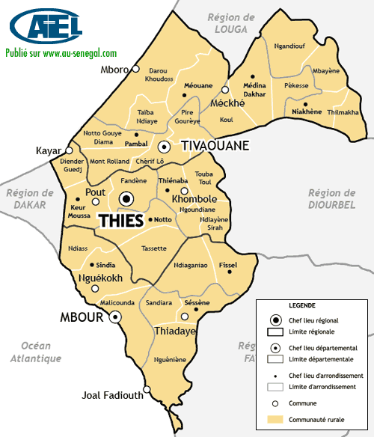
ETAT DES LIEUX :
STRUCTURES PUBLIQUES DE FORMATION A THIES
 | N° | Etablissements | Adresses (physique, électronique et téléphonique) | Filières/métiers | Diplôme préparé
 | 1 | Centre de Formation professionnelle de Thiès | Ex 10 RIAOM Thiès | Confection Habillement | CAP
 |  |  |  | Hôtellerie | CAP
 |  |  |  | Artisanat | Attestation
 |  |  |  | Santé Hygiène | CAP
 |  |  |  | Couture | Attestation
 |  |  |  | Restauration | Attestation
CFP TIVAOUANE
 |  |  |  | Agri élevage | CAP- - Attestation
 |  |  |  | Coiffure | CAP - Attestation
CFP Mt ROLLAND
 | 2 | Centre de Formation professionnelle de Mbour | Quartier Santassou | Restauration | CAP
 |  |  |  | Coiffure | CAP
 |  |  |  | Artisanat | CAP
LTFXN TYHIES
CFP KHOMBOLE
 |  |  |  | Hygiène - Santé | CAP
CFP THIES
 | 3 | Centre de Formation professionnelle de Tivaouane | Camp des gardes derrière la gendarmerie | Habillement | CAP
CAPP/ENFEFS THIES
 |  |  |  | Restauration | CAP- Attestation
CNAFP THIES
 |  |  |  | Couture | CAP- Attestation
CEP THIES
CFP FISSEL
 |  |  |  | Coiffure | CAP- Attestation
CFP NDIAGANIAO
 |  |  |  | Agri élevage | CAP- Attestation
CFP NGUEKOKH
CFP MBOUR
LT SANDIARA
CFP THIADIAYE
CFP LALANE
 | 4 | Centre d’Application pratique et de perfectionnement (CAPP/ ENFEFS) de Thiès | Touba Peycouck | Développement local | METP

CFP JOAL FADIOUTH
 | 5 | Centre d’Enseignement professionnel de Thiès | Cite Ibrahima SARR ex Balla BEYE Thiès | Electricité | CAP - BEP
 |  |  |  | Mécanique Automobile | CAP – BEP - BT
 |  |  |  | Ouvrages Métalliques | CAP
 |  |  |  | Mécanique générale | CAP - BEP
 |  |  |  | Construction Métallique | BEP
 |  |  |  | Electrotechnique | BT
 | 6 | Centre national d’appui à la Formation professionnelle de Thiès | Quartier Carrière – THIES | Restauration | CAP - Attestation
 |  |  |  | Habillement | CAP- Attestation
 | 7 | Centre de Formation professionnelle de Fissel | Route de Thiadiaye | Electricité | CAP - BEP
 |  |  |  | Menuiserie Bois | CAP
 |  |  |  | Ouvrage métallique | CAP
 |  |  |  | Dessin Bâtiment | CAP
 |  |  |  | Restauration | CAP
 |  |  |  | Habillement | CAP
 |  |  |  | Bâtiment | apprentissage
 | 8 | Centre de Formation professionnelle de Joal Fadiouth | Quartier Afaday | Menuiserie Bois | CAP
 |  |  |  | Electricité | CAP - BEP
 |  |  |  | Dessin Bâtiment | CAP
 |  |  |  | Ouvrages métalliques | CAP - BEP
 |  |  |  | Froid Climatisation | CAP- BEP
 | 9 | Centre de Formation professionnelle de Lalane (Marc Damiens) | Lalane | Mécanique Auto | CAP
 |  |  |  | Dessin Bâtiment | CAP- BEP
 |  |  |  | Menuiserie Bois | CAP
 |  |  |  | Agri Elevage | CAP- Attestation
 |  |  |  | Restauration | CAP- Attestation
 | 10 | Centre de Formation professionnelle de Khombole |  | Electricité | CAP - Attestation
 |  |  |  | habillement | CAP - Attestation
 |  |  |  | Santé hygiène | CAP- Attestation
 |  |  |  | horticulture | CAP - Attestation
 |  |  |  | Restauration | CAP - Attestation
 | 11 | Centre de Formation professionnelle de Mont Rolland | Mont-Rolland | Agri Elevage | CAP - Attestation
 |  |  |  | Restauration | CAP - Attestation
 |  |  |  | habillement | CAP - Attestation
 | 12 | Centre de Formation professionnelle de Ndiaganiao | Ancienne maison communautaire Ndiaganiao | Electricité | CAP
 |  |  |  | Serrurerie-tôlerie | CAP
 |  |  |  | Dessin Bâtiment | CAP
 |  |  |  | Restauration | CAP
 |  |  |  | Habillement | CAP
 | 13 | Centre de Formation professionnelle de Thiadiaye | Quartier Khakham-route de Niomar | Electricité | BEP- CAP
 |  |  |  | Habillement | CAP- Attestation
 |  |  |  | Restauration | CAP
 |  |  |  | Agri élevage | CAP
 |  |  |  | Tôlerie /Serrurerie | CAP
 |  |  |  | Menuiserie bois | CAP
 |  |  |  | Mécanique auto | CAP
 | 14 | Centre de Formation professionnelle de Ngékhokh | Route de Somone en face de la mosquée | Habillement | CAP
 |  |  |  | Menuiserie Bois | CAP
 |  |  |  | Ouvrages métalliques | CAP
 |  |  |  | Electricité | CAP
 |  |  |  | Mécanique Auto | CAP
 |  |  |  | Restauration | CAP
 | 15 | Lycée Technique Monseigneur Xavier Dione de Thiès | Rte de Mont Rolland quartier Thially | Electrotechnique / Electronique (T2) | Bac Technique
 |  |  |  | Fabrication mécanique (T1) | Bac Technique
 |  |  |  | Sciences Et Techniques Industrielles (S3) | Bac Technique
 |  |  |  | Sciences Et Techniques Industrielles (S4) | Bac Technique
 |  |  |  | Sciences Et Techniques Industrielles (S5) | Bac Technique
 |  |  |  | Techniques quantitatives de gestion (G) | Bac Technique
 |  |  |  | STEG(A B C)
 |  |  |  | Génie civil | BTS- BT
 |  |  |  | Conduite et gestion d’une exploitation agricole | BTS
 |  |  |  | Electromécanique | BTS - BT
 |  |  |  | Production végétale (production de semences et système d’irrigation) | BTS
 |  |  |  | Structures métalliques | Brevet de technicien
 |  |  |  | Maintenance industrielle | Brevet de technicien
 |  |  |  | Froid-Climatisation | Brevet de technicien
 |  |  |  | Maintenance véhicule moteurs | Brevet de technicien

 | 16 | Lycée Technique de Sandiara | En cours de construction
 | 17 | CFP Taiba Ndiaye | En cours de construction

STRUCTURES FPT SAINT-LOUIS
7
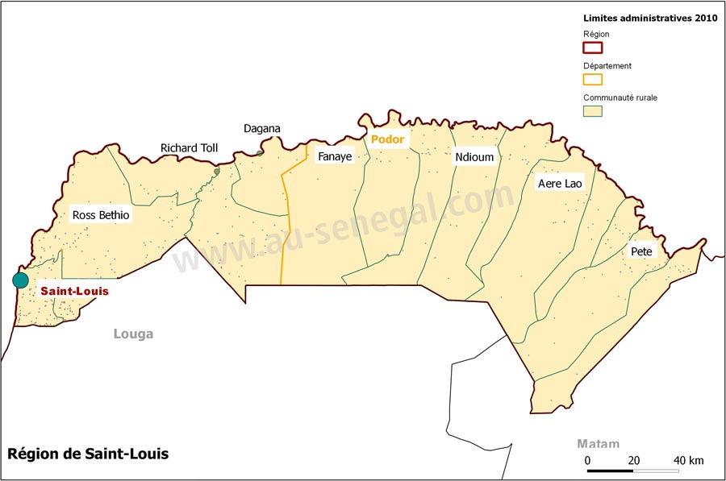
ETAT DES LIEUX :
STRUCTURES PUBLIQUES DE FORMATION A SAINT-LOUIS
 | N° | Etablissements | Adresses (physique, électronique et téléphonique) | Filières/métiers | Diplôme préparé
 | 1 | Centre de Formation professionnelle de Saint Louis | Avenue Moustapha Malick GAYE SOR SAINT-LOUIS | Artisanat | Attestation
CDFP PODOR
 |  |  |  | Coiffure | CAP - Attestation
 |  |  |  | Développement à la base | CAP
CFP PODOR
 |  |  |  | Habillement - Couture | CAP
CFP DAGANA
 |  |  |  | Restauration / Hôtellerie | CAP - Attestation
 |  |  |  | Santé Hygiène | CAP
 |  |  |  | Agri Elevage | CAP
CFP RICHARD-TOLL
 |  |  |  | Agro Alimentaire | CAP
 | 2 | Centre régional de Formation professionnelle de Saint Louis | Avenue Moustapha Malick GAYE SOR SAINT-LOUIS | Electricité | CAP
 |  |  |  | Froid Climatisation | CAP
 |  |  |  | Dessin Bâtiment | CAP
 |  |  |  | Mécanique Automobile | CAP
CRFP SAINT-LOUIS
 |  |  |  | Electro Bobinage | CAP
CFP SAINT-LOUIS
 |  |  |  | Ouvrage Métallique | CAP
 |  |  |  | Menuiserie Métallique | CAP
LTAP SAINT6LOUIS
 | 3 | Centre de Formation professionnelle de Dagana | Diamaguène Sud | Coiffeur | CAP - Attestation
 |  |  |  | Couturier modéliste | CAP - Attestation
 |  |  |  | Cuisinier | CAP
 |  |  |  | Agent qualifié en transformation des produits agro alimentaires | CAP
 |  |  |  | Agent de santé communautaire | CAP
 |  |  |  | Assistant comptable | BEP
 |  |  |  | Horticulteur | CAP
 |  |  |  | Producteur d’élevage | CAP
 | 4 | Centre de Formation professionnelle de Podor | Quartier Thioffy- Route de l’aérodrome | Couturier | CAP
 |  |  |  | Agent de santé communautaire | CAP
 |  |  |  | Agent de développement local | CAP
 |  |  |  | horticulteur | CAP
 |  |  |  | Coiffeur | CAP
 |  |  |  | Transformateur agroalimentaire | CAP
 |  |  |  | Producteur en Elevage | CAP
 |  |  |  | Cuisine | attesté
 |  |  |  | Transformateur agroalimentaire | attesté
 |  |  |  | Couture | attesté
 |  |  |  | coiffure | apprenti
 |  |  |  | Pisculture | C S(PFI)
 |  |  |  | Elevage | C S(PFI)
 |  |  |  | Terre cuite | C S(PFI)
 |  |  |  | Comptabilité | BEP
 | 5 | Centre départemental de formation professionnelle de Podor | Quartier Sinthiane près de la préfecture | Menuiserie bois | Attestation
 |  |  |  | Mécanique Automobile | CAP
 |  |  |  | Maçonnerie | CAP
 |  |  |  | Menuiserie métallique | CAP
 | 6 | Centre départemental de formation professionnelle de Richard Toll | Quartier Khouma, en face du nouveau Lycée de Richard Toll 339633425/ 775535570 | Electricien | BEP - CAP
 |  |  |  | Mécanicien Automobile | BEP - CAP
 |  |  |  | Chaudronnier | BEP-CAP
 |  |  |  | Menuisier métallique | CAP
 |  |  |  | Couturier modéliste | CAP
 |  |  |  | Menuisier Bois | CAP
 | 7 | Lycée technique André Peytavin de Saint Louis | Avenue Moustapha Malick Gaye Ndiolofène Sor | Electrotechnique / Electronique (T2) | Bac Technique
 |  |  |  | Fabrication mécanique (T1) | Bac Technique
 |  |  |  | Sciences et Techniques Industrielles (S3) | Bac Technique
 |  |  |  | Techniques quantitatives de gestion (G) | Bac Technique
 |  |  |  | Maintenance de la machinerie agricole | BTS
 |  |  |  | Conception et réalisation d’équipements agricoles | BTS
 |  |  |  | Maintenance de la Machinerie Agricole | BTS
 |  |  |  | Structures Métalliques | Brevet de Technicien
 |  |  |  | Électricité (PPO) | BEP
 |  |  |  | Mécanique auto (APC) | BEP
 |  |  |  | Mécanique auto (PPO) | BEP
 |  |  |  | Structures Métalliques (PPO) | BEP
 |  |  |  | Maintenance de la Machinerie Agricole (APC) | CAP

STRUCTURES FPT LOUGA
6
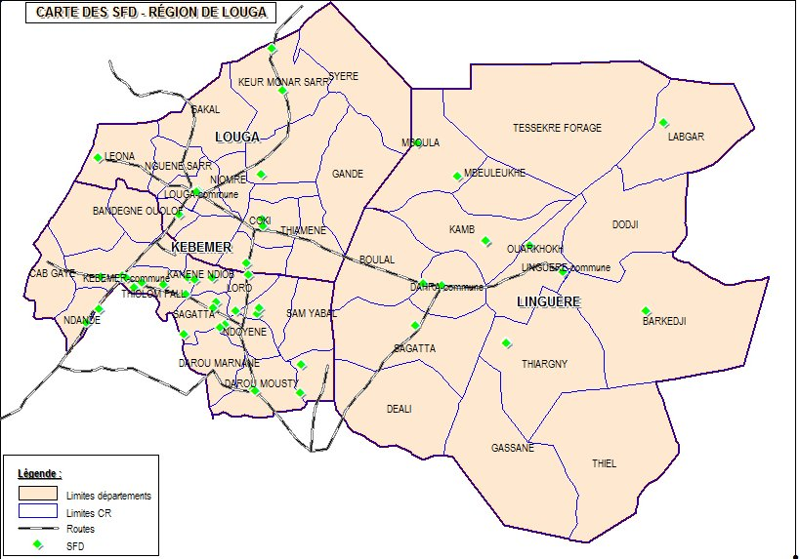
ETAT DES LIEUX :
STRUCTURES PUBLIQUES DE FORMATION A LOUGA
 | N° | Etablissements | Adresses (physique, électronique et téléphonique) | Filières/métiers | Diplôme préparé
 | 1 | Centre de Formation professionnelle de Louga | Quartier grand Louga entre l’IA et le CEM Djily MBAYE 33 96710 57/77 6123007 | Coiffure | CAP
 |  |  |  | Couture | CAP
 |  |  |  | Restauration | CAP
 |  |  |  | Comptabilité | CAP
 |  |  |  | Horticulture | CAP
CEFAM LOUGA
CFP LOUGA
 |  |  |  | Santé - Hygiène | CAP
 | 2 | Centre de Formation professionnelle de Linguère | En Face SENELEC Linguère 33 968 10 32 / | Coiffeur | CAP - Attestation
 |  |  |  | Couturier | CAP - Attestation
 |  |  |  | cuisinier | CAP - Attestation
 |  |  |  | Comptable | BEP
CFP KEBEMER
 | 3 | Centre de Formation professionnelle / CEFAM de Louga | 11, avenue de la gare x Samba Khary Cissé | Comptabilité | BEP
 |  |  |  | Secrétariat bureautique | BEP
CFP LINGUERE
 |  |  |  | Electricien | CAP
 |  |  |  | Monteur dépanneur Froid Climatisation | CAP
 |  |  |  | Dessin Bâtiment | CAP
 |  |  |  | Menuisier métallique | CAP
 |  |  |  | Mécanicien | CAP
 |  |  |  | Coiffeur/Coiffeuse | CAP
 |  |  |  | Couture | CAP
 | 4 | Centre de Formation professionnelle de Kébémer | Quartier escale près de l’IDEN 339691968 / 775548529 | Coiffure | CAP - Attestation
 |  |  |  | Couture | CAP - Attestation
 |  |  |  | Restauration | CAP - Attestation
 |  |  |  | Santé communautaire | CAP
 |  |  |  | Développement local | CAP

STRUCTURES FPT MATAM
6
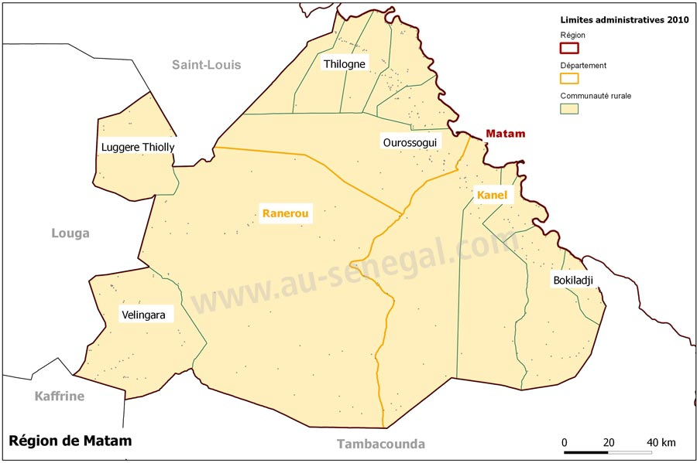
ETAT DES LIEUX :
STRUCTURES PUBLIQUES DE FORMATION A MATAM
 | N° | Etablissements | Adresses (physique, électronique et téléphonique) | Filières/métiers | Diplôme préparé
 | 1 | Centre de Formation professionnelle de Matam | Quartier TANTADJI Matam | Horticulteur | CAP
 |  |  |  | Agent de Développement local | CAP
 |  |  |  | Cuisiner | CAP
 |  |  |  | CASI | BEP
 |  |  |  | Assistant Comptable | BEP
 | 2 | Centre de Formation professionnelle de Kanel | Quartier Thiélol 774464685 | Coiffure | CAP
CFP MATAM
 |  |  |  | Couture | CAP
CFP OUROSSOGUI
 |  |  |  | restauration | CAP
 |  |  |  | Elevage | CAP
CFP SINTHIOU BAMAMBE
 | 3 | Centre de Formation professionnelle d’Ourossogui | Quartier moderne (ex locaux de la SONEPI) 775332593 | Electricité | CAP - BEP
 |  |  |  | Fabricant mécanique | CAP
CFP KANEL
 |  |  |  | Ouvrage métallique | CAP – Apprentissage –
CFP RANEROU
 |  |  |  |  | Daaras -professionnels
CFP AGNAM CIVOL
 |  |  |  | Maçon Dessin Bâtiment | CAP
CFP WAOUNDE
 |  |  |  | Plomberie Canalisation | CAP – Daaras –
 |  |  |  |  | Professionnels
 |  |  |  | CASI - Comptabilité | CAP BEP BT
 | 4 | Centre de Formation professionnelle de Waoundé | Quartier Darsalam Waoundé- Dépt de Kanel-Région de Matam 339668933/ 775633669 | Couturier modélistt | CAP BEP BT
 |  |  |  | Menuisier métallique | CAP BEP BT
 |  |  |  | Electricien | CAP BEP BT
 |  |  |  | Coiffeur | CAP BEP BT
 |  |  |  | Menuisier bois | CAP BEP BT
 |  |  |  | Moniteur dépanneur en froid climatisation | CAP BEP BT
 | 5 | Centre de Formation professionnelle de Ranérou | Ranérou | restauration | Attestation CAP
 |  |  |  | Couture | Attestation
 |  |  |  | Cuisinier | Attestation
 |  |  |  | Habillement | CAP
 |  |  |  | Coiffure | CAP
 |  |  |  | Développement local | CAP
 |  |  |  | Producteur en Elevage | CAP
 | 6 | Centre de Formation professionnelle de Sinthiou Bamambé | Année scolaire 2017 -2018 | Métiers du bâtiment | CAP - Attestation
 |  |  |  | Menuiserie métallique | CAP - Attestation
 |  |  |  | Menuiserie bois / Ebénisterie | CAP - Attestation
 |  |  |  | Restauration Cuisine | CAP - Attestation
 |  |  |  | Coupe Couture confection | CAP - Attestation
 |  |  |  | Electricité industrielle et domestique | CAP - Attestation
 | 7 | Centre de Formation professionnelle d’Agnam Civol | Année scolaire 2017 -2018 | Dessin bâtiment | CAP
 |  |  |  | Horticulture | CAP
 |  |  |  | Coupe Couture | CAP
 |  |  |  | Électricité | CAP
 |  |  |  | Elevage | CAP

STRUCTURES FPT DIOURBEL
9
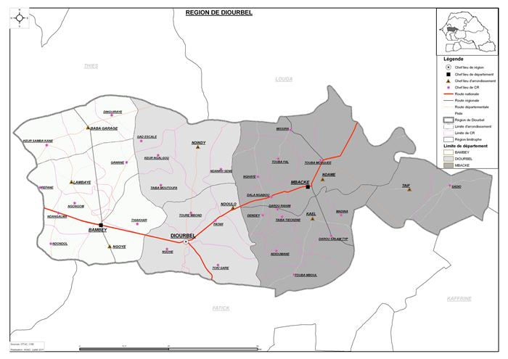
ETAT DES LIEUX :
STRUCTURES PUBLIQUES DE FORMATION A DIOURBEL

 | N° | Etablissements | Adresses (physique, électronique et téléphonique) | Filières/métiers | Diplôme préparé
 | 1 | Centre de Formation professionnelle de Diourbel | Rue Ely Manel Fall prés de la gare ferroviaire, sise à la case des Tout-petits de keur cheikh 776439374/339711675 | Santé communautaire | CAP
 |  |  |  | Couture | CAP
 |  |  |  | Cuisine | CAP
 |  |  |  | Coiffure | CAP
 |  |  |  | Agroalimentaire | CAP
 |  |  |  | Artisanat | Attestation
 |  |  |  | coiffure | Attestation
 |  |  |  | restaurant | Attestation
 |  |  |  | habillement
 | 2 | Centre de Formation professionnelle de Bambey | Quartier escale route du CNRA près du CEM Diéry Fall Bambey 339736274 | Santé communautaire | CAP
 |  |  |  | Habillement | CAP - Attestation
 |  |  |  | Restauration | CAP - Attestation
CFP TOUBA
 |  |  |  | Coiffure | CAP - Attestation
CFP LAMBAYE
CDFP MBACKE
CFP MBACKE
CFP TAIF
 | 3 | Centre de Formation professionnelle de Mbacké | Quartier Escale Mbacké près du marché central de Mbacké | Santé communautaire | CAP
 |  |  |  | Habillement | CAP
CFP NDANGALMA
CFP BAMBEY
 |  |  |  | cuisine | CAP
 |  |  |  | Coiffure | CAP-Attestation
CFP DIOURBEL
 |  |  |  | restaurant | Attestation
LTAB DIOURBEL
 |  |  |  | couture | Attestation
 | 4 | Centre départemental de Formation professionnelle de Mbacké | Mbacké Khéwar | Electricité | CAP
 |  |  |  | Froid Climatisation | CAP
 |  |  |  | Mécanique Auto | CAP
 |  |  |  | Menuiserie bois | CAP
 | 5 | Centre de Formation professionnelle de Touba | Touba mosquée khayra 775518815 | Couture/Modèle | CAP - Attestation
 |  |  |  | Elevage | CAP - Attestation
 |  |  |  | Restauration | CAP - Attestation
 |  |  |  | Bureautique | CAP - Attestation
 | 6 | Centre de Formation professionnelle de Taïf | Près de la Gendarmerie 776575652 | Couture/Modèle | Attestation
 |  |  |  | Coiffure | Attestation
 |  |  |  | Hôtellerie/Restauration | Attestation
 |  |  |  | Couture | CAP
 |  |  |  | Restauration | CAP
 |  |  |  | Coiffure | CAP - Attestation
 | 7 | Lycée Technique Ahmadou Bamba de Diourbel | Km 2 Rte de Bambey 339711157 / 775777538 / 775567186 | Techniques Quantitatives de Gestion (G) | Baccalauréat de technicien
 |  |  |  | Electrotechnique / Electronique (T2) | Baccalauréat de technicien
 |  |  |  | Fabrication mécanique (T1) | Baccalauréat de technicien
 |  |  |  | Sciences Et Techniques Industrielles (S3) | Baccalauréat de technicien
 |  |  |  | Design et architecture | BTS
 |  |  |  | Electromécanique | BTS
 |  |  |  | Electricité | BEP
 | 8 | Centre de Formation de Dangalma | En cours de création | Restauration | CAP
 |  |  | Ouvert cette année | Coupe/ Couture | CAP
 | 9 | Centre de Formation professionnelle de Lambaye | En cours de création

STRUCTURES FPT FATICK
11
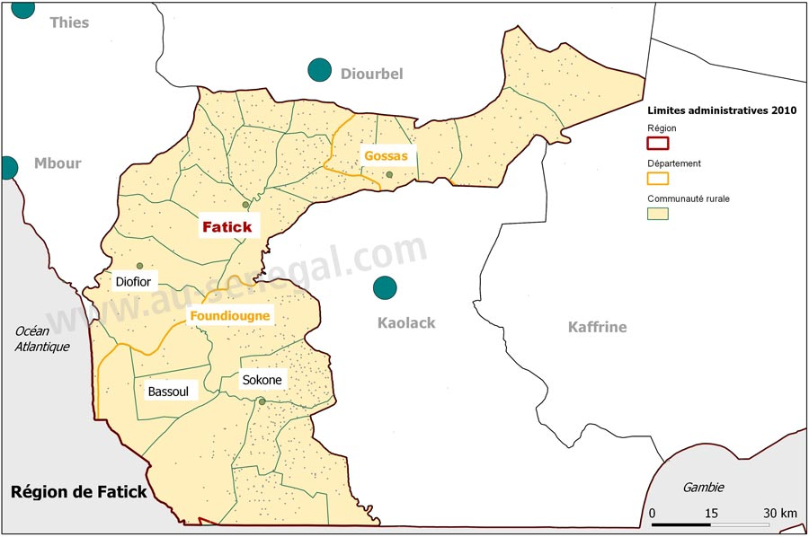
ETAT DES LIEUX :
STRUCTURES PUBLIQUES DE FORMATION A FATICK
 | N° | Etablissements | Adresses (physique, électronique et téléphonique) | Filières/métiers | Diplôme préparé
 | 1 | Centre de Formation professionnelle de Fatick | Près du CEM Khar Ndoffène | Santé communautaire | CAP
 |  |  |  | Couture/Modèle | CAP
 |  |  |  | Cuisine | CAP
 |  |  |  | Coiffure | CAP
 |  |  |  | Elevage (Producteur) | CAP
 |  |  |  | Horticulture | CAP
 | 2 | Centre de Formation professionnelle de Niakhar | Quartier Escale Niakhar 33 9496030/775751058 | Coiffure | CAP - Attestation
 |  |  |  | Habillement | CAP - Attestation
 |  |  |  | Restauration | CAP - attestation
 | 3 | Centre de Formation professionnelle de Foundiougne | Quartier sud route de la préfecture 339481102 / | Coiffure | CAP
CFP NIAKHAR
CFP TOUCAR
CFP GOSSAS
 |  |  |  | Couture | CAP
 |  |  |  | cuisine | CAP
CFP FATICK
 |  |  |  | Santé communautaire | CAP
 |  |  |  | Elevage (producteur) | CAP
 | 4 | Centre de Formation professionnelle de Gossas | Anciens locaux du centre de santé de Gossas. Quartier DIAKHAO 33 9471362 / 779070555 / 775662814 | assistant comptable | niveau 3
CFP DIOFIOR
CFP FAOYE
 |  |  |  | Couture/Modèle | CAP
 |  |  |  | cuisine | CAP
CFP DIONEWAR
 |  |  |  | Santé communautaire | CAP
 |  |  |  | coiffure | CAP
CFP LOUL SESSENE
 | 5 | Centre de Formation professionnelle de Djilor Saloum | Djilor Saloum-dépt de Foundiougne | développement local | CAP
CFP FOUNDIOUGNE
 |  |  |  | Couture/Modèle | CAP
 |  |  |  | cuisine/service | CAP
CFP DJILOR SALOUM
 | 6 | Centre de Formation professionnelle de Diofior | Commune de Diofior | Electrotechnique | CAP - Attestation
 |  |  |  | Restauration | CAP - Attestation
 | 7 | Centre de Formation professionnelle de Faoye | Village de Faoye – Communauté rurale de Djilasse- Fatick | Coiffure | CAP
CFP SOKONE
 |  |  |  | habillement | CAP
 | 8 | Centre de Formation professionnelle de Loul Sessène | Village Loul Sessène | Habillement | CAP - Attestation
 |  |  |  | Agriculture - Elevage | CAP - Attestation
 | 9 | Centre de Formation professionnelle de Dionewar | Commune de Dionewar | Couture | CAP - Attestation
 |  |  |  | coiffure | CAP - Attestation
 | 10 | Centre de Formation professionnelle de Toucar | Ouvert en 2018 | Métiers du bâtiment | CAP - Attestation
 |  |  |  | Menuiserie métallique | CAP - Attestation
 |  |  |  | Menuiserie bois / Ebénisterie | CAP - Attestation
 |  |  |  | Restauration Cuisine | CAP - Attestation
 |  |  |  | Coupe Couture confection | CAP - Attestation
 |  |  |  | Electricité industrielle et domestique | CAP - Attestation
 | 11 | Centre de Formation professionnelle de Sokone | Ouvert en 2018

STRUCTURES FPT KAOLACK
6
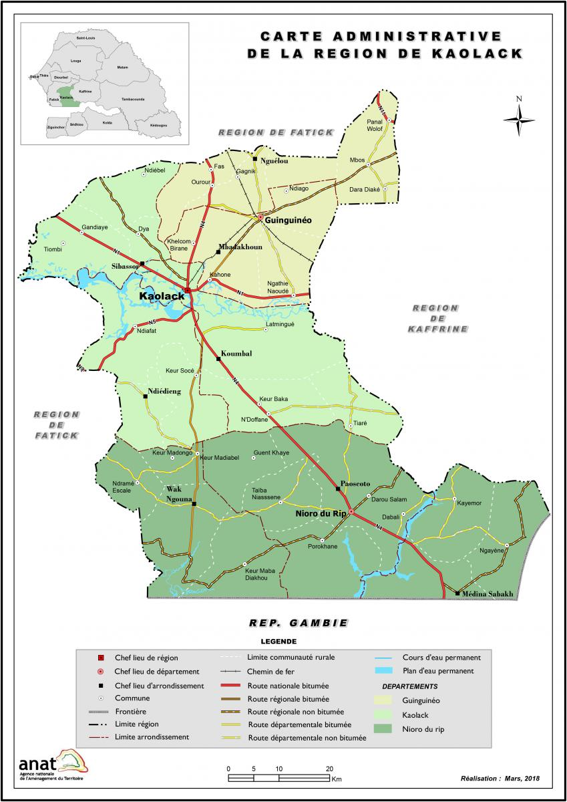
ETAT DES LIEUX :
STRUCTURES PUBLIQUES DE FORMATION A KAOLACK
 | N° | Etablissements | Adresses (physique, électronique et téléphonique) | Filières/métiers | Diplôme préparé
 | 1 | Centre de Formation professionnelle de Kaolack | Immeuble Cheikh BABOU lot n°234B KASNACK Nord (SENEGAL) | Coiffure | CAP - Attestation
 |  |  |  | Couturier - modeliste | CAP - Attestation
 |  |  |  | Habillement | CAP
 |  |  |  | Restauration | CAP - Attestation
 |  |  |  | Cuisinier/Cuisinier | CAP
 |  |  |  | Coiffeur/coiffeuse | CAP
CFP GUINGUINEO
 |  |  |  | Agent de santé communautaire | CAP
CFP MBADAKHOUNE
 |  |  |  | Producteur en élevage | CAP
 | 2 | Centre de Formation professionnelle de Nioro | Quartier face-hlm | Coiffeur/Coiffeuse | Attestation
CFP KAOLACK
 |  |  |  | Couturier/Modéliste | CAP - Attestation
LTCEAN KAOLACK
 |  |  |  | cuisinier | CAP
 |  |  |  | Agent de santé communautaire | CAP
 |  |  |  | Développement local | CAP
 |  |  |  | Producteur en élevage | CAP
 |  |  |  | Menuisier métallique | CAP
 |  |  |  | Froid climatisation | CAP
 |  |  |  | Agent Elevage volaille | CAP
 |  |  |  | Agent de conduite d’élevage poulet de chair | atteste
CFP POROKHANE
CFP NIORO
 |  |  |  | Agent de conduite d’élevage poules pondeuses | atteste
 | 3 | Centre de Formation professionnelle de Guinguinéo | anciens locaux de la mairie - Quartier Kanène | Coiffure | CAP
 |  |  |  | Restauration/Hôtellerie | CAP
 |  |  |  | Habillement | CAP
 |  |  |  | Couturier/Modéliste | CAP
 |  |  |  | Cuisinier | CAP
 |  |  |  | Coiffeur/Coiffeuse | CAP
 |  |  |  | Electrotechnique | CAP
 | 4 | Centre de Formation profession-nelle de Mbadakhoune | Mbadakhoune village | Electricien | CAP
 |  |  |  | Couturier | CAP
 |  |  |  | Cuisinier | CAP
 |  |  |  | Menuisier métallique | CAP
 | 5 | Lycée Technique Abdoulaye Niasse de Kaolack | Près des HLM Sara Kaolack 709141553 / 775797993 | Série G | Bac technique
 |  |  |  | CASI | BEP
 |  |  |  | Comptabilité | BEP
 |  |  |  | Froid / Climatisation / Plomberie | BTS
 |  |  |  | Froid / Climatisation / Plomberie | BT
 | 6 | Centre de Formation professionnelle de Porokhane | Ouvert en 2018 | Restaurateur, Cuisinier | CAP - Attestation

STRUCTURES FPT KAFFRINE
4
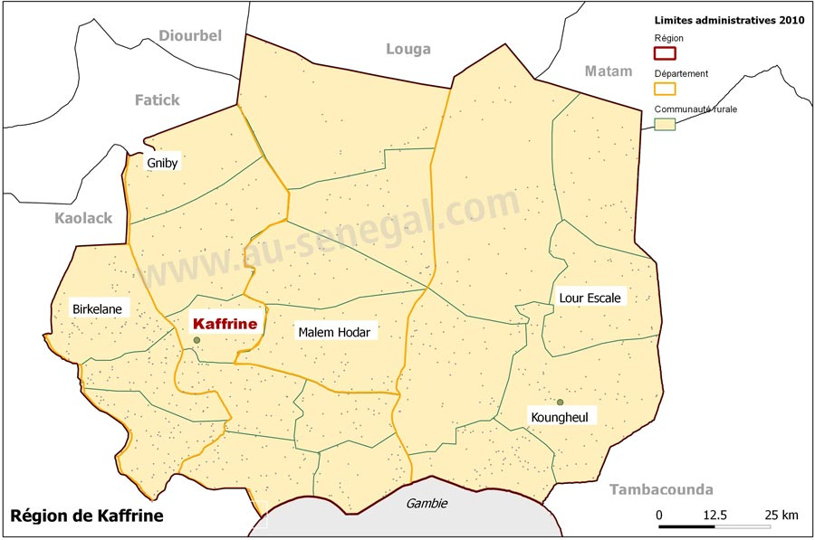
ETAT DES LIEUX :
STRUCTURES PUBLIQUES DE FORMATION A KAFFRINE
 | N° | Etablissements | Adresses (physique, électronique et téléphonique) | Filières/métiers | Diplôme préparé
 | 1 | Centre de Formation professionnelle de Kaffrine | Derrière le tribunal de Kaffrine 33 9461174/ 776181776 | Coiffure | CAP
 |  |  |  | Habillement | CAP
 |  |  |  | Restauration | CAP
 | 2 | Centre de Formation professionnelle de Birkelane | Quartier Escale 775616479 | Coiffure | Attestation
 |  |  |  | Habillement | CAP - Attestation
 |  |  |  | Restauration | CAP - Attestation
 |  |  |  | Agent de santé communautaire | CAP
 |  |  |  | Menuiserie Bois | Attestation
 |  |  |  | Electricité | CAP - Attestation
 |  |  |  | Horticulture | CAP
 | 3 | Centre national de Formation des Maitres d’Enseignement Technique Pratique de Kaffrine | Quartier Escale, route de la préfecture Kaffrine 339461008 / | Bâtiment | CAEP
 |  |  |  | Electricité | CAP CAEP BEP
CFP BIRKELANE
 |  |  |  | Mécanique automobile | CAP CAEP BEP
 |  |  |  | Menuiserie Bois | CAP CAEP
 |  |  |  | Structures métalliques | CAEP
CNFMETP KAFFRINE
CFP KAFFRINE
 |  |  |  | Dessin bâtiment | BEP
 |  |  |  | Mécanique générale | CAEP
CFP KOUNGHEUL
 |  |  |  | Construction métallique | BEP
 |  |  |  | Maçon | CAP
 |  |  |  | Menuiserie métallique | CAP
 |  |  |  | Chauffeur mécanicien citoyen(PFJK) | Attestation
 |  |  |  | Informatique appliquée(PFJK) | Attestation
 |  |  |  | Installation et maintenance de panneaux photovoltaïques(PFI) | Attestation
 | 4 | Centre de Formation professionnelle de Koungheul | Ouvert en 2018

STRUCTURES FPT TAMBACOUNDA
9
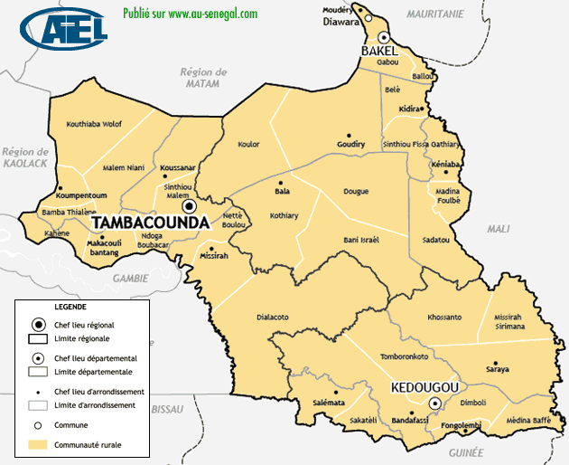
CFP BAKEL 2
CFP DIAWARA
CFP BAKEL 1
ETAT DES LIEUX :
STRUCTURES PUBLIQUES DE FORMATION A TAMBACOUNDA
 |  |  |  | N° | Etablissements | Adresses (physique, électronique et téléphonique) | Filières/métiers | Diplôme préparé | Modalité |  | Effectifs
 |  |  |  | 1 | Centre de Formation professionnelle de Tambacounda | Quartier liberté complémentaire Tambacounda | Habillement | CAP - Attestation | APC | PPO
 |  |  |  |  |  |  | Coiffure | CAP - Attestation
CFP KIDIRA
 |  |  |  |  |  |  | Restauration/hôtellerie | CAP - Attestation
 |  |  |  |  |  |  | Agri-élevage | CAP - Attestation
 |  |  |  | 2 | Centre de Formation professionnelle de Kidira | Près du collège bocar | Restauration | CAP- Attestation
CFP TAAMBACOUNDA
 |  |  |  |  |  |  | Coiffure | CAP- Attestation
LTEFP TAMBA
 |  |  |  |  |  |  | Couture | CAP - Attestation
CFP CLUSTER HORTICULTURE NETTE BOULOU
 |  |  |  |  |  |  | Electricité | CAP- Attestation
 |  |  |  | 3 | Centre de Formation professionnelle N°1 de Bakel | Lotissement extension des HLM de Bakel | Restauration/Hôtellerie | CAP
CFP FORAMECA
CPAR MISSIRAH
 |  |  |  |  |  |  | Habillement | CAP
 |  |  |  | 4 | Centre de Formation professionnelle N° 2 de Bakel | Lotissement extension des HLM de Bakel | Electricité | CAP
 |  |  |  |  |  |  | Monteur frigoriste | CAP
 |  |  |  |  |  |  | Dessin bâtiment | CAP
13
 |  |  |  |  |  |  | Tôlerie - serrurerie | CAP
 |  |  |  | 5 | Lycée d’Enseignement Technique et de Formation professionnelle de Tambacounda | Locaux du CRFPE (ex EFI) de Tamba provisoire
 |  |  |  |  |  |  | Comptabilité/Gestion | BTS
 |  |  |  |  |  |  | Comptabilité | BT
 |  |  |  |  |  |  | Secrétariat/Bureautique | BT
 |  |  |  |  |  |  | Electrotechnique | BT
 |  |  |  |  |  |  | Génie civil | BT
 | Populaion Totale | : |  |  |  |  | Electricité | CAP
 | Principales activités économiques : |  |  |  |  |  | STEG | BAC
 | Population agée de 15 à 35 ans : |  |  | 6 | Centre de formation Professionnel FORAMECA de TAMBACOUNDA |  | Mécanique auto | CAP BEP BTI
 | Nombre de lycees : |  |  |  |  |  | Construction métallique | BEP
 | Nombres de colleges : |  |  |  |  |  | Maintenance véhicule moteur | BTI
 | Nombre d'université : |  |  | 7 | Centre de Formation professionnelle de Diawara | En cours de création
 | Taux de basculement vers la formation professionnelle |  | : | 8 | CPAR Missirah | En cours de réhabilitation par l'ONG VIS
 |  |  |  | 9 | Centre de formation du cluster horticulture | Netté boulou

STRUCTURES FPT ZIGUINCHOR
13
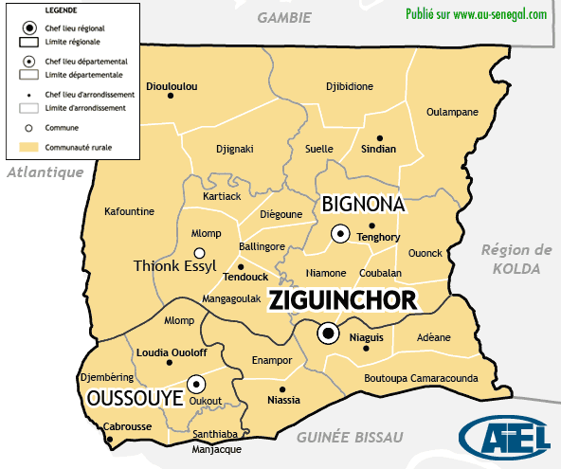
ETAT DES LIEUX :
STRUCTURES PUBLIQUES DE FORMATION A ZIGUINCHOR
 | N° | Etablissements | Adresses (physique, électronique et téléphonique) | Filières/métiers | Diplôme préparé
 | 1 | Centre de Formation professionnelle de Ziguinchor | Boucotte Est, Avenue Bachir Aïdara en face de la grande mosquée | Couture | CAP- Attestation
 |  |  |  | Coiffure | CAP - Attestation
 |  |  |  | Restauration | CAP - Attestation
 | 2 | Centre de Formation professionnelle de Bignona | Quartier Bassène Face à la MAC de Bignona | Coiffure | CAP - Attestation
CFP SINDIAN
 |  |  |  | Couture | CAP - Attestation
 |  |  |  | Restauration | CAP - Attestation
 |  |  |  | Agri élevage | CAP- Attestation
 | 3 | Centre de Formation professionnelle de Coubanao | Village de Coubanao, Commune de | Coiffure | CAP
CFP ABENE
CNFMETP GUERINA BIGNONA
 |  |  |  | Habillement | CAP
CFP MARC D'ALBADAR
CFP BAILA
CFP BIGNONA
 |  |  |  | Restauration | CAP
CFP TENDOUCK
LTAEB BIGNONA
 | 4 | Centre de Formation professionnelle de Fanda | Village de Fanda à l’ex Mission Américaine à 200m de la nationale N° 06 | Coiffure | CAP
 |  |  |  | Couture | CAP
 |  |  |  | Couture | CAP
 | 5 | Centre de Formation professionnelle d’Oussouye | Route de M’LOMP en face Eglise | Coiffure | CAP
CFP ZIGUINCHOR
CRFP ZIGUINCHOR
CFP FANDA
 |  |  |  | Habillement | CAP
 |  |  |  | Agri élevage | CAP
CFP OUSSOUYE
 |  |  |  | Restauration | CAP
 | 6 | Centre régional de Formation professionnelle de Ziguinchor | Domaine Industriel SODIZI ZIGUINCHOR | Maçonnerie | Attestation
 |  |  |  | Electricité Bâtiment / Electricité industrielle | CAP
 |  |  |  | Ouvrages métalliques | CAP - Attestation
 |  |  |  | Mécanique générale | CAP
 |  |  |  | Menuiserie Bois | CAP - Attestation
 |  |  |  | Mécanique Automobile | CAP
 |  |  |  | Dessin Bâtiment | CAP
 | 7 | Centre de Formation professionnelle d’Abéné | Route de la plage X poste de santé-Abéné | Coiffure | CAP - Attestation
 |  |  |  | Habillement | CAP - Attestation
 |  |  |  | Restauration | CAP
 |  |  |  | Electricité | CAP
 |  |  |  | Dessin Bâtiment | CAP
 |  |  |  | Agri élevage | CAP
 |  |  |  | Horticulture | CAP
 |  |  |  | Mécanique auto | CAP
 |  |  |  | cuisine | CAP- Attestation
 | 8 | Centre de Formation professionnelle de Baïla | Quartier Colobane | Electricité | CAP-Attestation
 |  |  |  | Mécanique automobile | CAP-Attestation
 |  |  |  | Ouvrages métalliques | CAP-Attestation
 |  |  |  | Menuiserie-Bois | CAP-Attestation
 |  |  |  | Habillement/couture | CAP-Attestation
 |  |  |  | Restauration | CAP-Attestation
 |  |  |  | Coiffure | CAP-Attestation
 |  |  |  | Energie solaire | CAP-Attestation
 | 9 | Centre de Formation professionnelle Saint Marc d’Albadar | Sur la route de Kafountine | Electricité | CAP
 |  |  |  | Menuiserie Bois | CAP
 |  |  |  | Habillement | CAP
 |  |  |  | Ouvrage métallique | CAP
 |  |  |  | Dessin bâtiment | CAP
 |  |  |  | Agri élevage | CAP
 | 10 | Centre de Formation professionnelle de Sindian | Village de Sindian | Menuiserie Bois | CAP
 |  |  |  | Ouvrages Métalliques | CAP
 |  |  |  | Mécanique automobile | CAP
 |  |  |  | Electricité | CAP
 |  |  |  | Dessin Bâtiment | CAP
 |  |  |  | Restauration | CAP
 |  |  |  | Coiffure | CAP
 |  |  |  | habillement | CAP
 | 11 | Centre de Formation professionnelle de Tendouck | Tendouck, Département de Bignona | Restauration/Hôtellerie | CAP
 |  |  |  | Menuiserie bois | CAP
 |  |  |  | Mécanique auto | CAP -Attestation
 |  |  |  | Electricité | CAP-Attestation
 |  |  |  | Ouvrage métallique | CAP-Attestation
 |  |  |  | Dessin bâtiment | CAP
 |  |  |  | Energie solaire et renouvelable | CAP
 |  |  |  | Habillement/ Couture | CAP-Attestation
 |  |  |  | Coiffure | CAP
 |  |  |  | Santé hygiène | CAP
 |  |  |  | agri élevage | CAP
 | 12 | Lycée Technique agricole Emile Badiane de Bignona | Quartier Tenghory transgambienne | Conduite et gestion d’une exploitation agricole | BTS
 |  |  |  | Industrie agroalimentaire | BTS
 |  |  |  | Sciences Et Techniques Industrielles (S4) | BT
 |  |  |  | Sciences Et Techniques Industrielles (S5) | BT
 |  |  |  | Techniques quantitatives de gestion (G) | BT
 |  |  |  | Conduite et gestion d'une exploitation agricole | BTS
 |  |  |  | Transformation produits agroalimentaires | CAP
 | 13 | Centre national de Formation des Maitres d’Enseignement Technique Pratique de Guérina | Bignona | METF | Diplôme METF
 |  |  |  | Maraîchage | Attestation

STRUCTURES FPT SEDHIOU
3
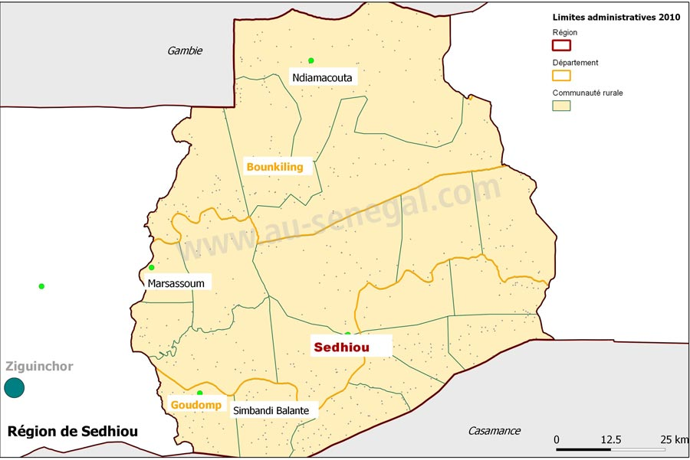
ETAT DES LIEUX :
STRUCTURES PUBLIQUES DE FORMATION A SEDHIOU
 | N° | Etablissements | Adresses (physique, électronique et téléphonique) | Filières/métiers | Diplôme préparé
 | 1 | Centre de Formation professionnelle de Sédhiou | Santassou 2 sur la route de Marsassoum 339951185/771007457 | Restauration | CAP - Attestation
 |  |  |  | Couture | CAP - Attestation
 |  |  |  | Coiffure | CAP - Attestation
 |  |  |  | Agri-élevage | CAP
 |  |  |  | Développement local | CAP
 |  |  |  | Santé - Hygiène | CAP
 | 2 | Centre de Formation professionnelle Goudomp | En cours de création

 | 3 | Centre de Perfectionnement des Artisans ruraux de Sédhiou | Santassou 2 sur la route de Marsassoum | Métiers de l’industrie

CPAR SEDHIOU
CFP SEDHIOU

CFP GOUDOMP

STRUCTURES FPT KOLDA
7
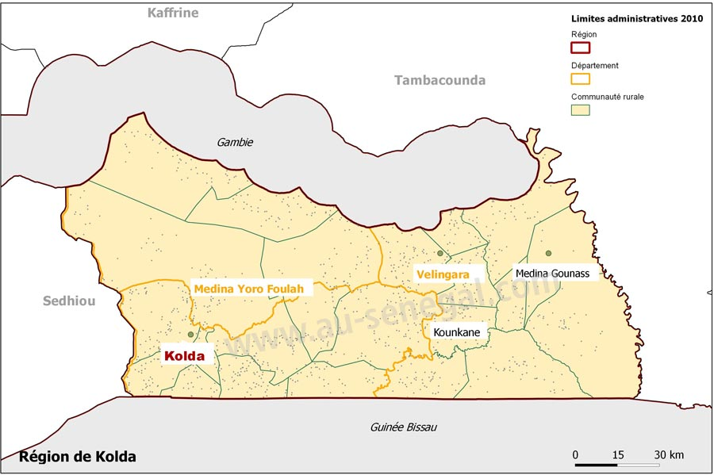
ETAT DES LIEUX :
STRUCTURES PUBLIQUES DE FORMATION A KOLDA
 | N° | Etablissements | Adresses (physique, électronique et téléphonique) | Filières/métiers | Diplôme préparé
 | 1 | Centre de Formation professionnelle de Kolda | Quartier Saré Kémo, en face de L’EFI de kolda 33 99612 26 / | Coiffure | CAP
 |  |  |  | Habillement | CAP
 |  |  |  | Restauration | CAP
 |  |  |  | Agri-élevage | CAP
 |  |  |  | Horticulture | CAP
 | 2 | Centre de Formation professionnelle de Vélingara | Quartier Samba 15 ans Vélingara | Coiffure | CAP
 |  |  |  | Habillement | CAP
 |  |  |  | Restauration | CAP
 |  |  |  | Agri Elevage | CAP
 |  |  |  | Cuisinier
 |  |  |  | Producteur élevage
 |  |  |  | Coiffeur/Coiffeuse
 |  |  |  | Couturier modéliste
 | 3 | Centre de Formation professionnelle de Médina Yoro Foulah | En face de l’hôtel de ville de MYF quartier Lalidéme 775789572 | Habillement | CAP
CFP VELINGARA
 |  |  |  | Restauration | CAP
 |  |  |  | Santé Hygiène | CAP
CFP MYF
 |  |  |  | Agri-élevage | CAP
CFP DABO
 | 4 | Centre de Formation Professionnelle Kounkané | Derrière la station d’essence sur la route de la sous-préfecture | Coiffure | CAP
 |  |  |  | Habillement | CAP
CFP SARE YOBA
 |  |  |  | Restauration | CAP
 | 5 | Centre de Formation Professionnelle Saré Yoba | Après le Pont de Saré Yoba 77 165 77 56 | Habillement | CAP
LTEFP KOLDA
CFP KOLDA
CFP KOUNKANE
 |  |  |  | Agri-élevage | CAP-Attesté
 |  |  |  | Restauration | CAP
 |  |  |  | Coiffure | CAP
 | 6 | Centre de Formation Professionnelle Dabo | Quartier Affia à coté de la SODEFITEX | Habillement | CAP
 |  |  |  | Agri-élevage | CAP
 |  |  |  | Restauration | CAP-Attesté
 | 7 | Lycée d’Enseignement technique et de formation professionnelle de Kolda | Quartier Hafia, route de Dioulacolon en face du collège Saint-Benoît 77 565 44 19 | Série G (Comptabilité-gestion) | BAC BTS
 |  |  |  | Comptabilité | BT

STRUCTURES FPT KEDOUGOU
3
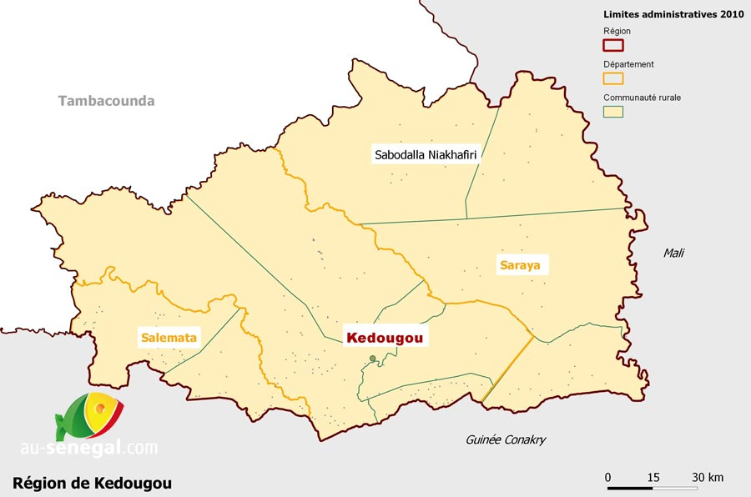
ETAT DES LIEUX :
STRUCTURES PUBLIQUES DE FORMATION A KEDOUGOU
 | N° | Etablissements | Adresses (physique, électronique et téléphonique) | Filières/métiers | Diplôme préparé
 | 1 | Centre de Formation professionnelle de Kédougou | Quartier Dinguessou Kédougou 77 534 54 75 / 33 9851934 | coiffure | CAP
 |  |  |  | Couture | CAP
 |  |  |  | Restauration | CAP
 | 2 | Centre de Formation professionnelle de Salémata | Quartier Salémata Centre 776494124 | Coiffure | CAP
 |  |  |  | Couture/Confection | CAP -
 |  |  |  | Restauration/Hôtellerie | CAP
 |  |  |  | Santé Hygiène | CAP
 |  |  |  | Agri Elevage | CAP
 |  | Lycée Technique industriel et Minier de Kédougou | Quartier Dinguessou 775466818 | Electromécanique | BTS BT
 |  |  |  | comptabilité | BTS
 |  |  |  | Conduite et gestion d’une exploitation agricole | BTS
 |  |  |  | Maintenance Mines | BT
 |  |  |  | Fabrication mécanique (T1) | BT
 |  |  |  | Sciences Et Techniques Industrielles (S3) | BT
 |  |  |  | Techniques quantitatives de gestion (G) | BT
 |  |  |  | Informatique | BEP
 |  |  |  | Mécanique générale | BEP
 |  |  |  | Electricité | BEP CAP
CFP SALEMATA
 |  |  |  | Mécanique Générale | CAP
LTIMK KEDOUGOU
CFP KEDOUGOU
 |  |  |  | Dessin Bâtiment | CAP
 |  |  |  | Structure Métallique | CAP

